关系图
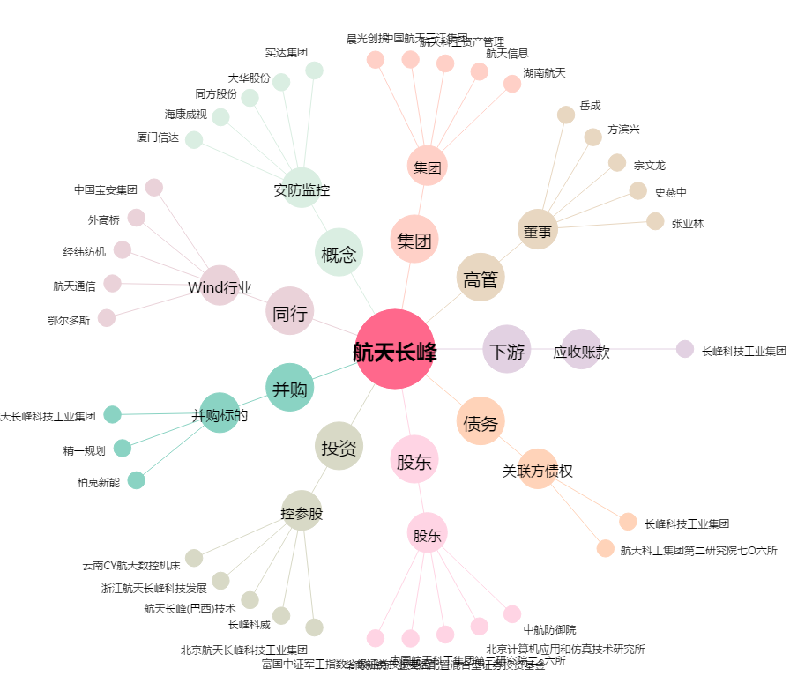
航天长峰[600855.SH] - 关系概览图

